JMX
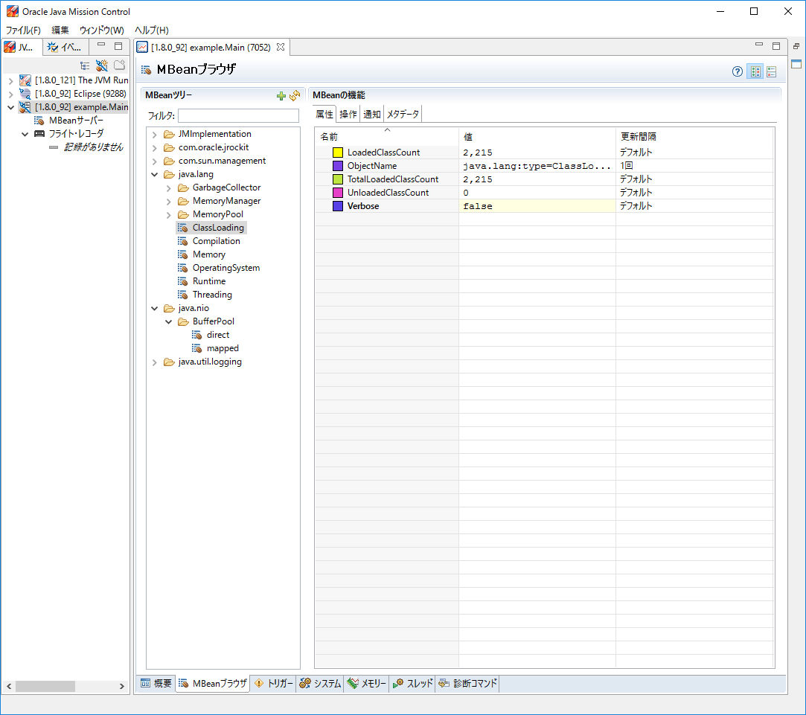
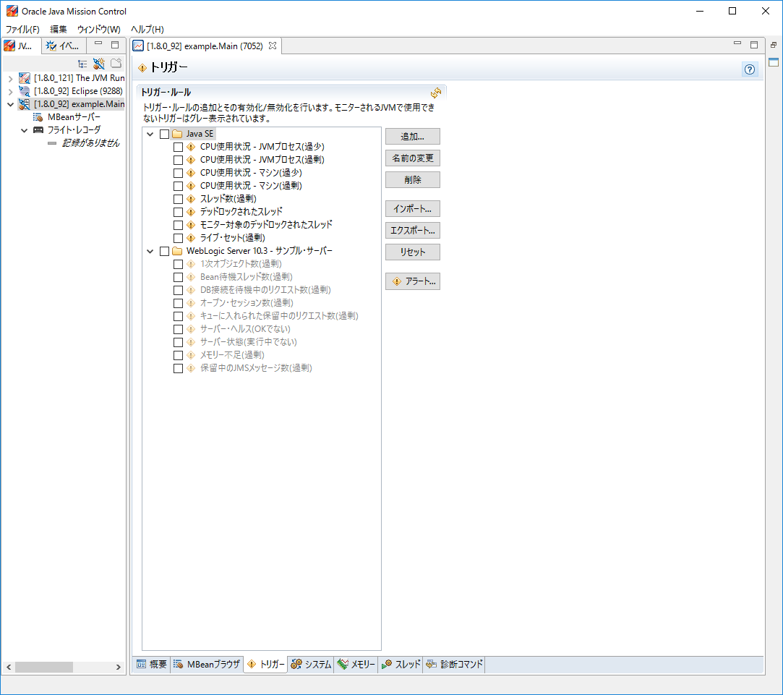
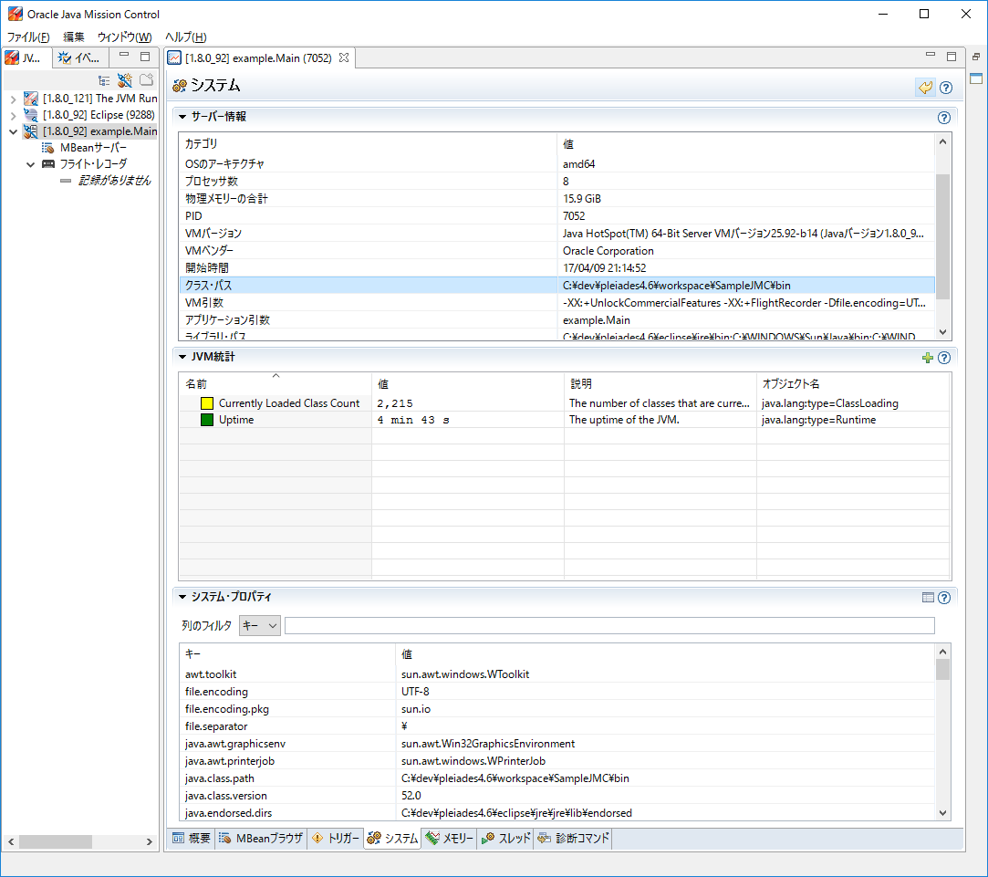
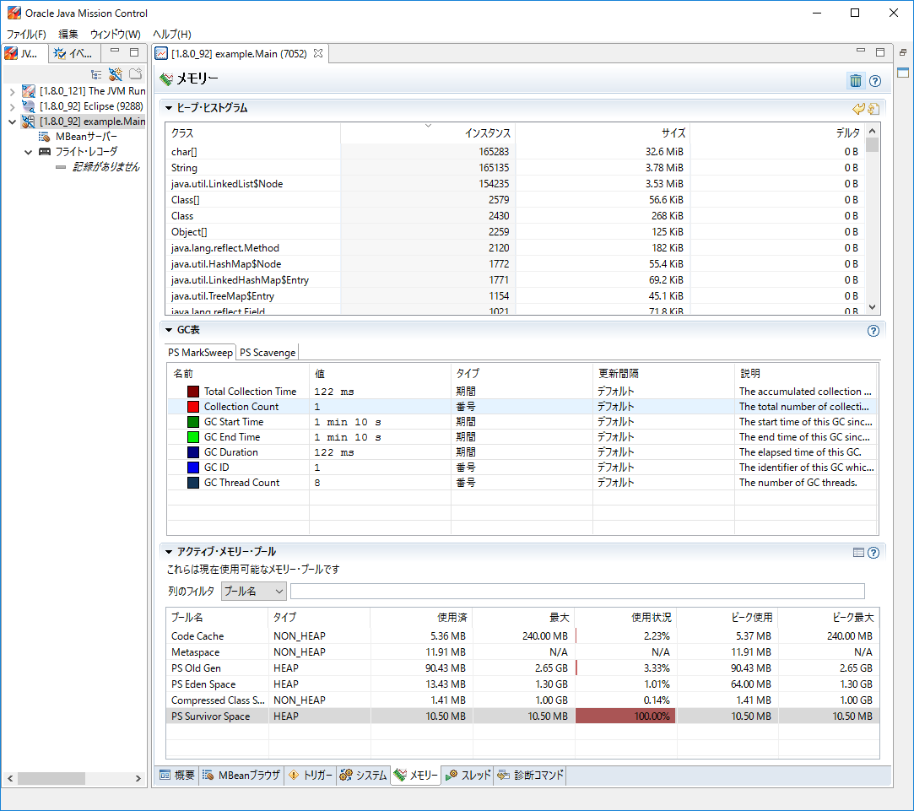
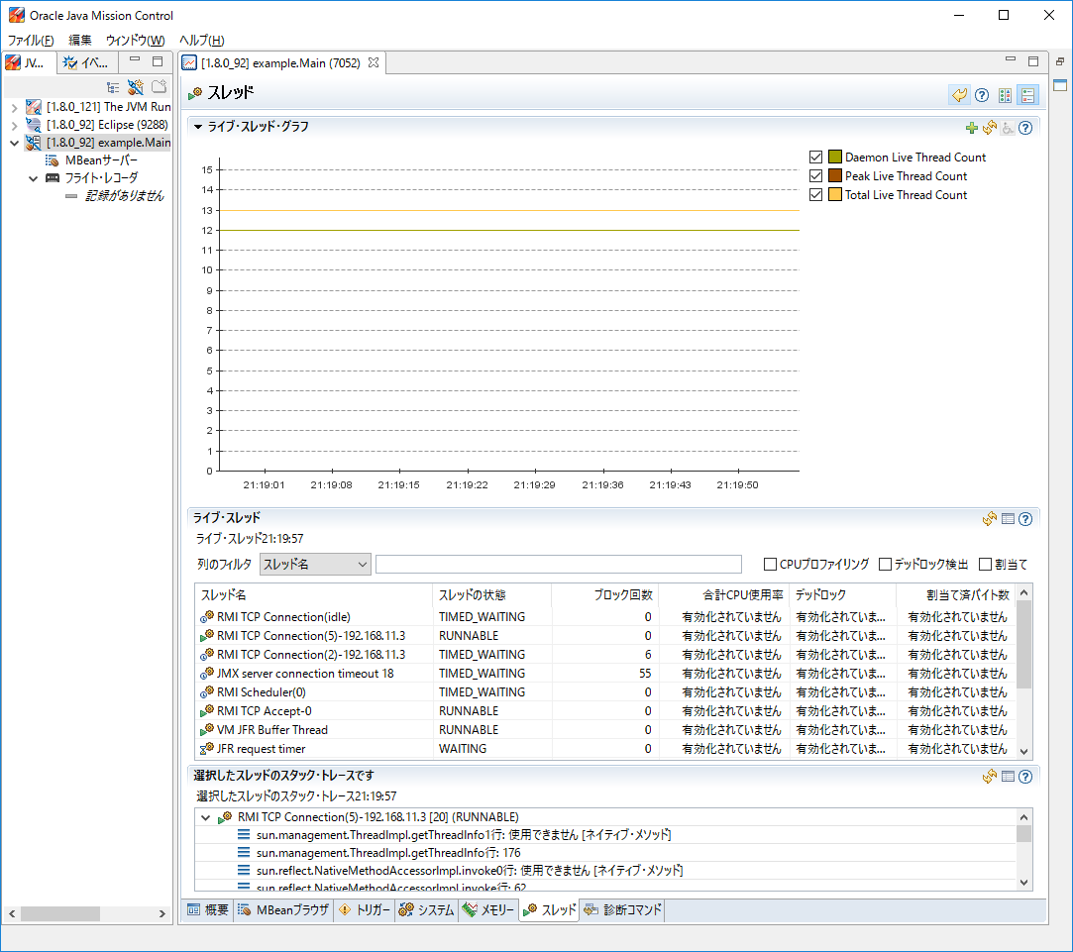
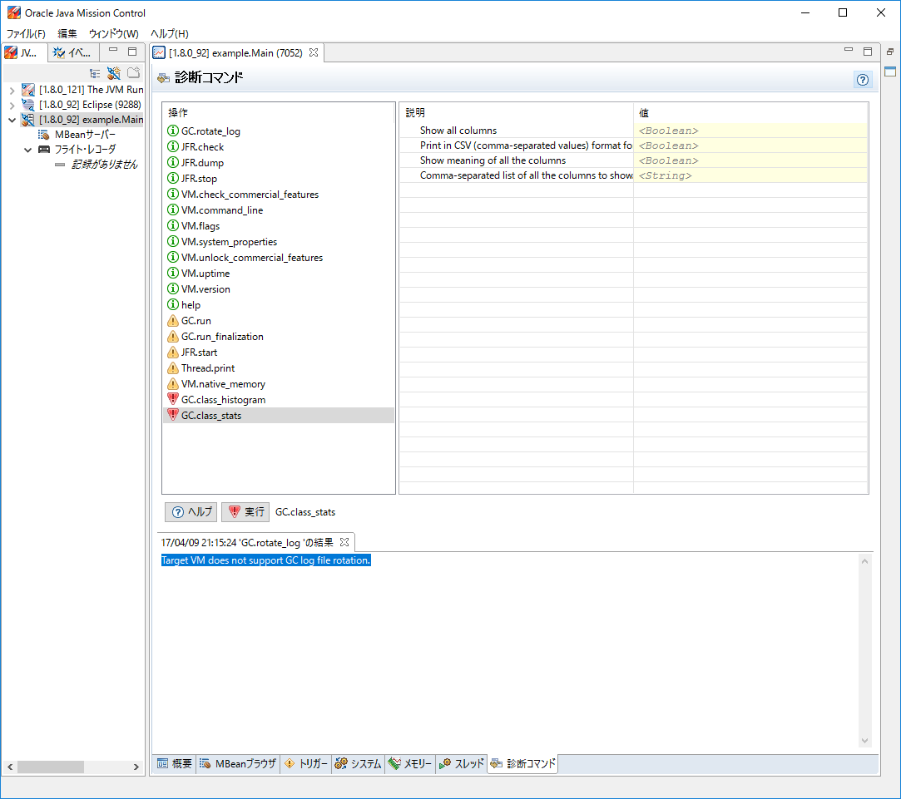
JMX

 | 起動方法
 |  | jmcコマンドで開始
 |  |  | <Javaインストールフォルダ>/bin/jmc.exeからでもOK

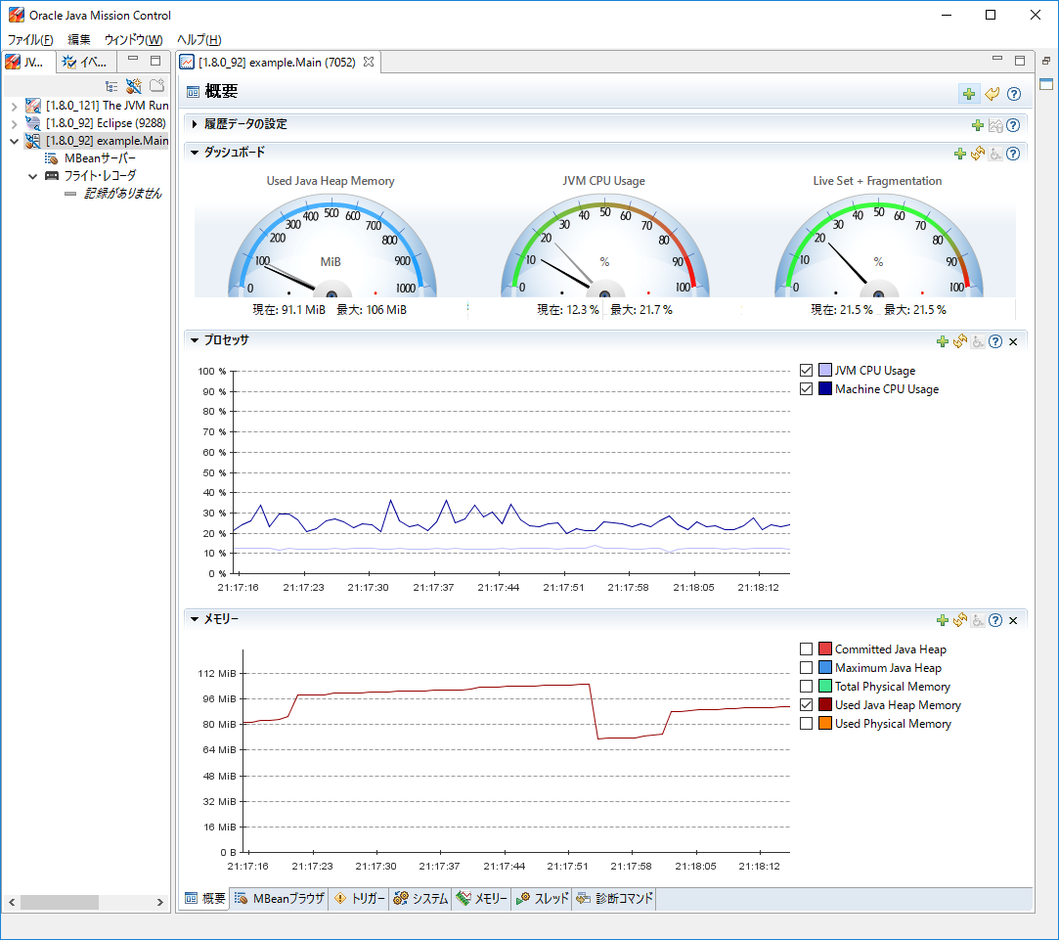

Mbean(Managed Bean)

JFM
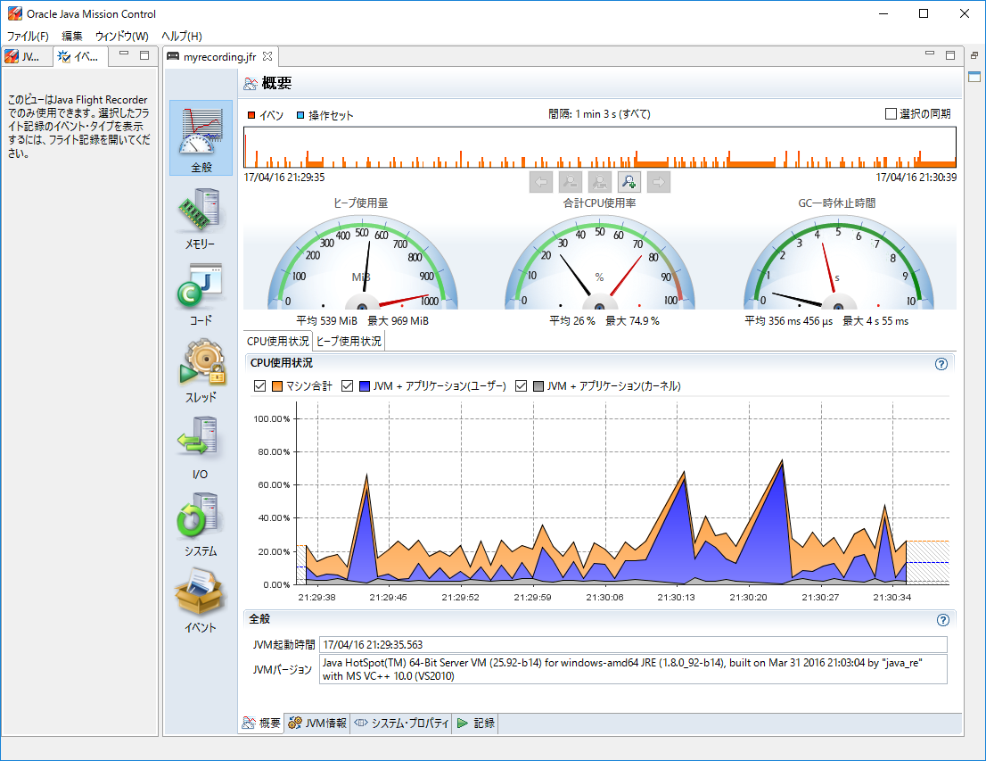
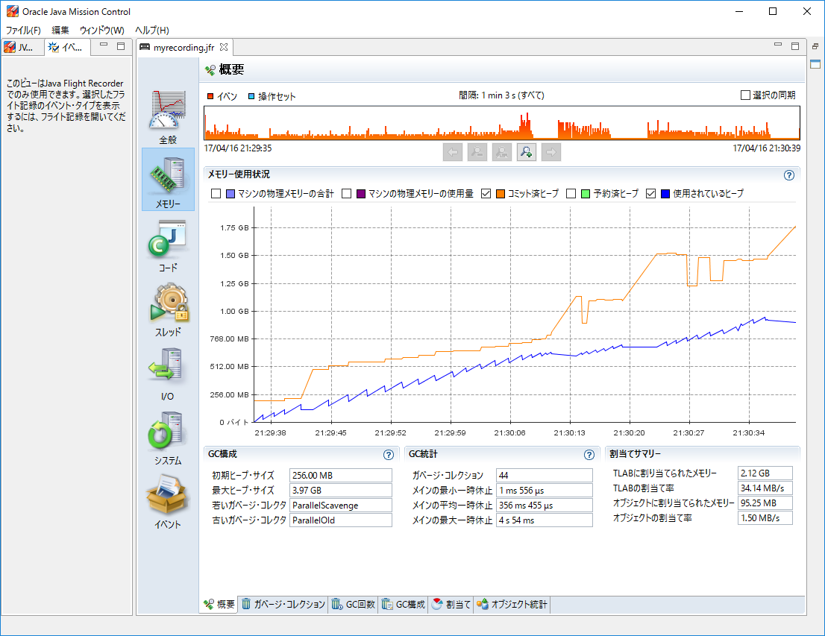
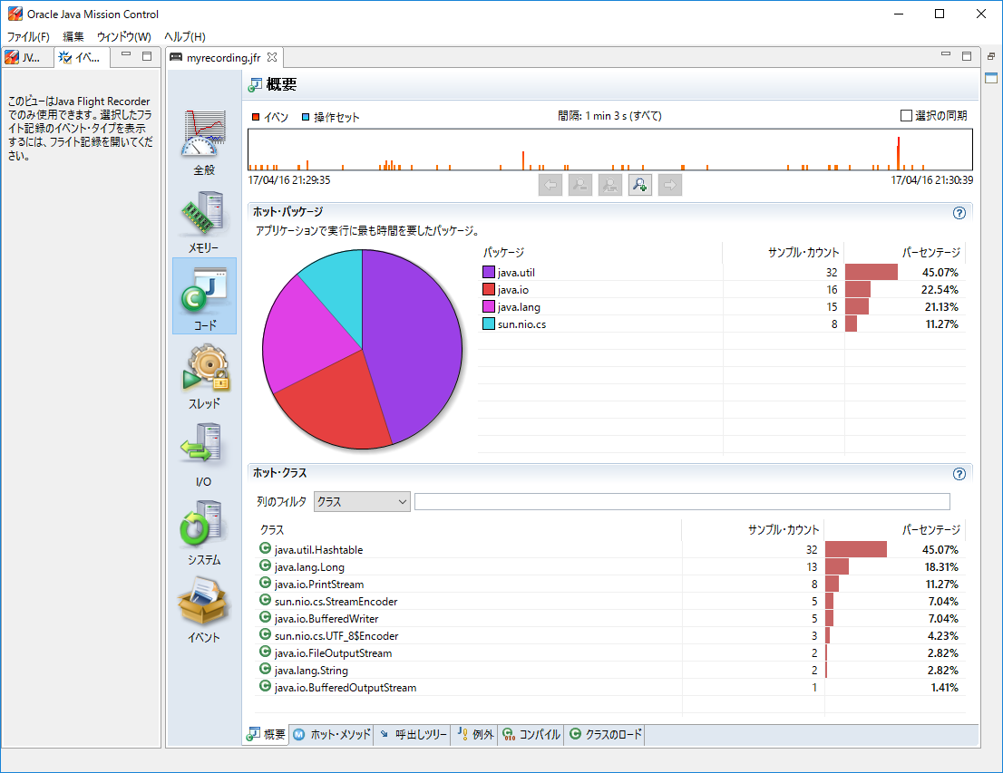
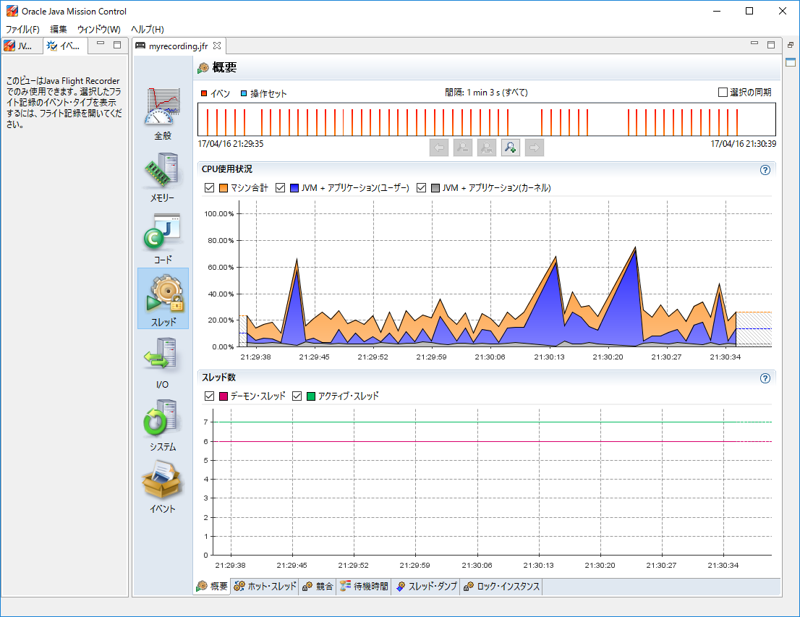
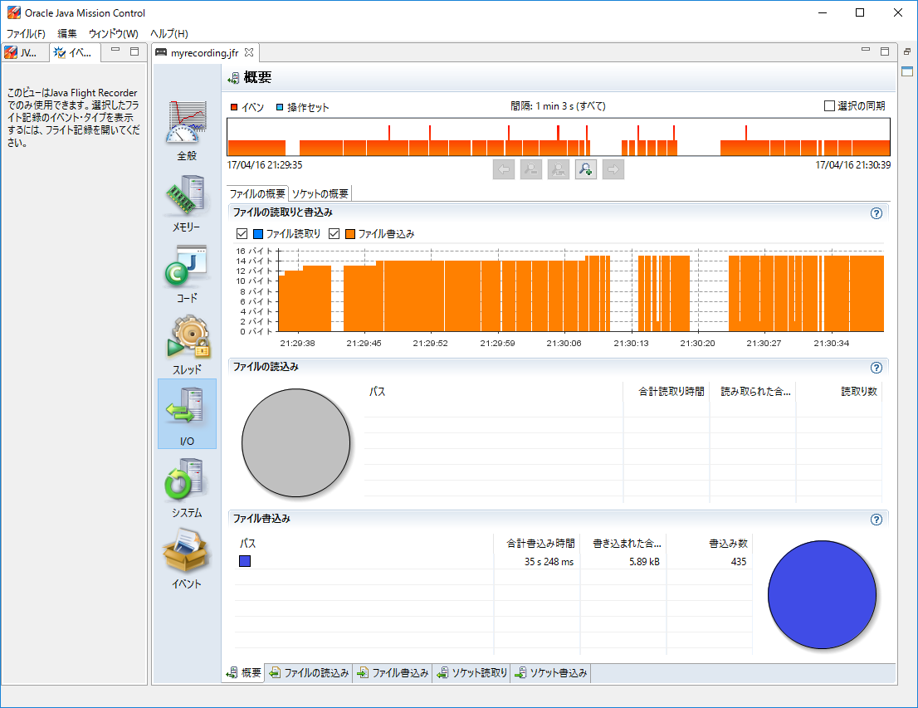
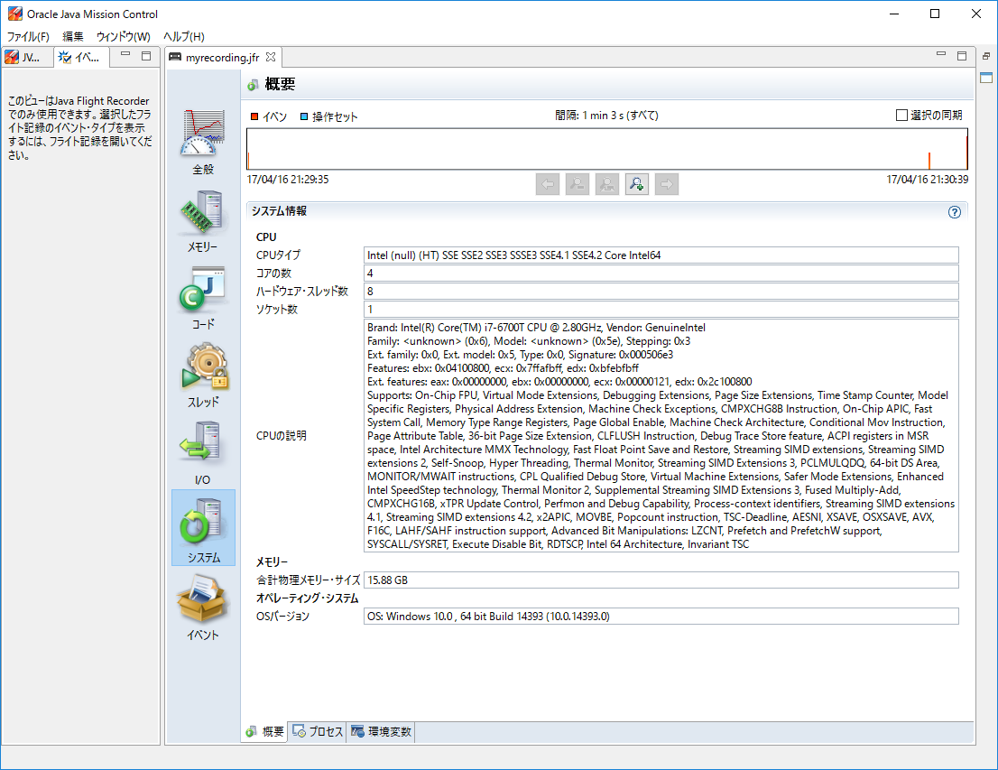
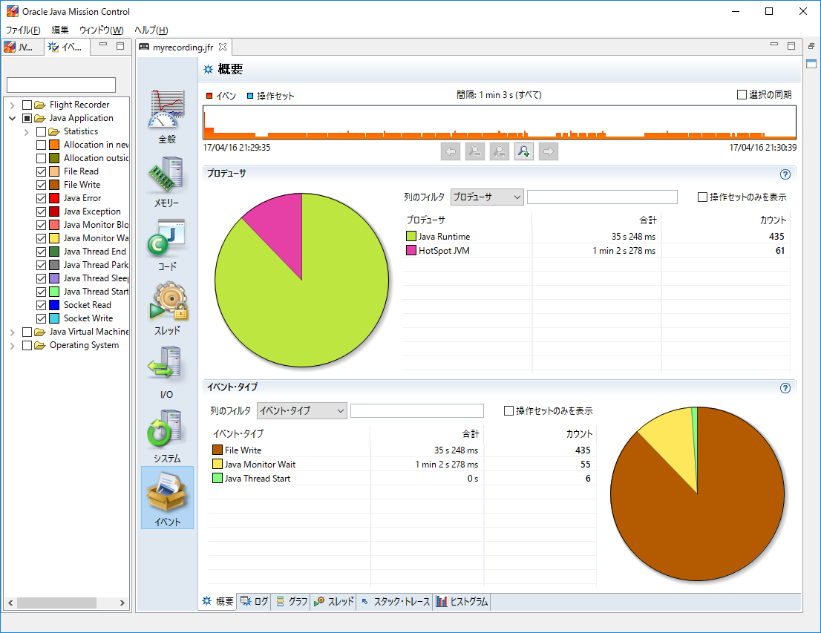
JFM

 | 起動方法
 |  | 以下の３種類

 |  |  | ①起動引数で指定

 |  |  | ② jcmdコマンドで開始
 |  |  |  | <Javaインストールフォルダ>/bin/jcmd.exeからでもOK

 |  |  | ③ JMC GUIから開始

 | JFRの有効化
 |  | JVMの起動パラメータに以下のパラメータを追加

 |  |  | -XX:+UnlockCommercialFeatures -XX:+FlightRecorder

 |  | http://qiita.com/sahn/items/952f8c1fdc463fa372b4

デッドロック
デッドロック
 | サンプルコード
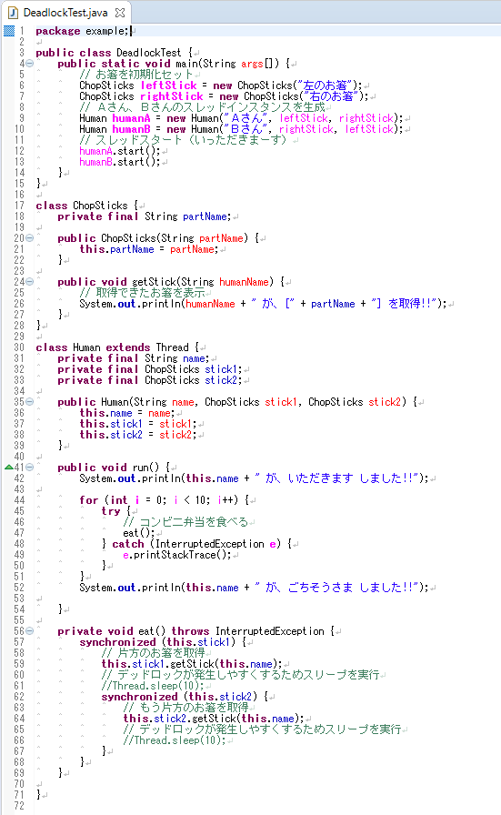

 | JMXを起動

 | jmc.exeを実行

 | 「スレッド」タブのデッドロッ検出をチェック
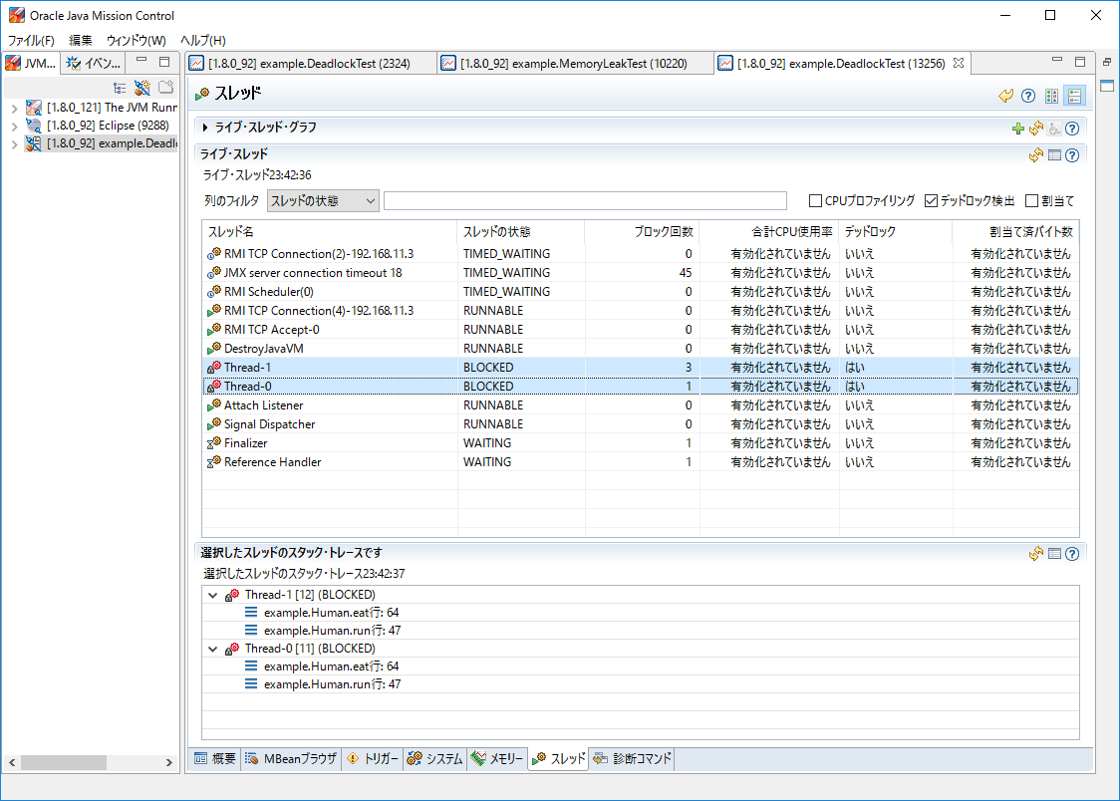

デッドロックしているスレッドが検出される

デッドロック状況のスタック・トレースも表示可能

メモリリーク
 | JMX

メモリリーク
サンプルコード
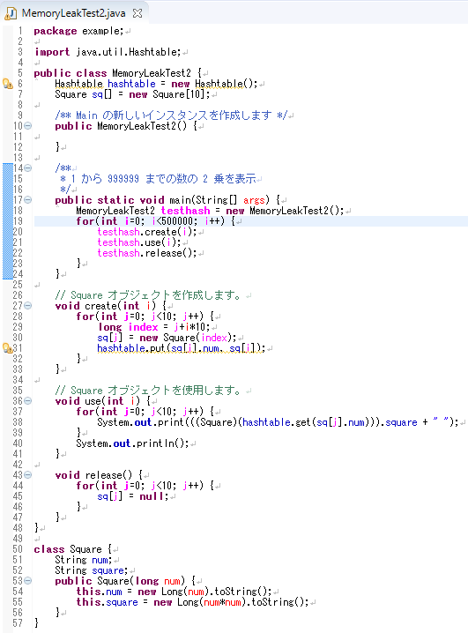

実行引数を設定して実行
-XX:+UnlockCommercialFeatures -XX:+FlightRecorder -XX:StartFlightRecording=duration=60s,name=myrecording,filename=myrecording.jfr,settings="C:\\Program Files\\Java\\jdk1.8.0_121\\jre\\lib\\jfr\myprofile.jfc"

duration=60sで指定した60秒間の時間限定レコーディングを行う。duration指定がないと連続レコーディングを行う。
name=MyRecordingでJava Flight Recorderの識別子を指定します。
filename=C:\TEMP\myrecording.jfrでレコード結果を記録するファイルを指定します。
settings=profileで設定種類（設定ファイル）を指定します。
 |  | Java SEのデフォルトの設定ファイルは<JREディレクトリ>\lib\jfr\にあります（default.jfc、profile.jfc）。
デフォルトのプロファイリングの設定だとメモリの割り当て状況(Memory -> Allocations)やヒープのオブジェクト解析(Memory -> Object Statistics)がオフになっているので、有効にする。

https://docs.oracle.com/javase/jp/8/docs/technotes/tools/unix/java.html
http://waysaku.hatenablog.com/entry/2014/07/22/005304
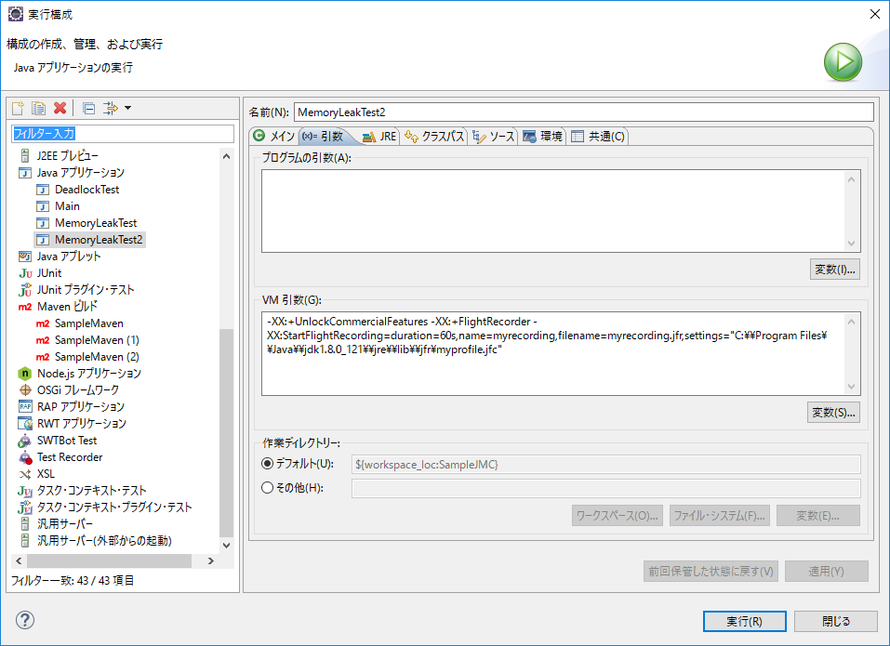

myrecording.jfrを開く

メモリーの概要でヒープの状態を確認


緩やかにヒープの使用量が増加していくのは、メモリリークの症状

メモリー・リークの検出
 | 「メモリー」タブをクリックし、「ガベージ・コレクション」タブを選択して、最初と最後のOldコレクションを確認します。
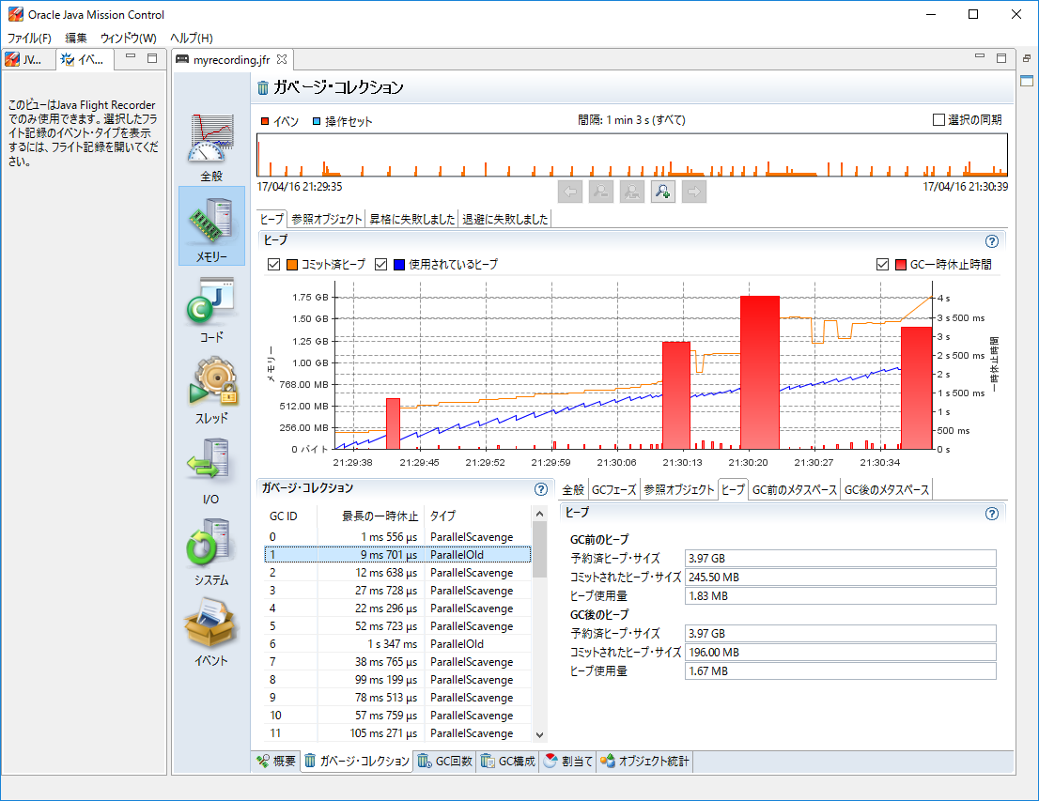

1回目のGCでは、約 0.16Mが解放

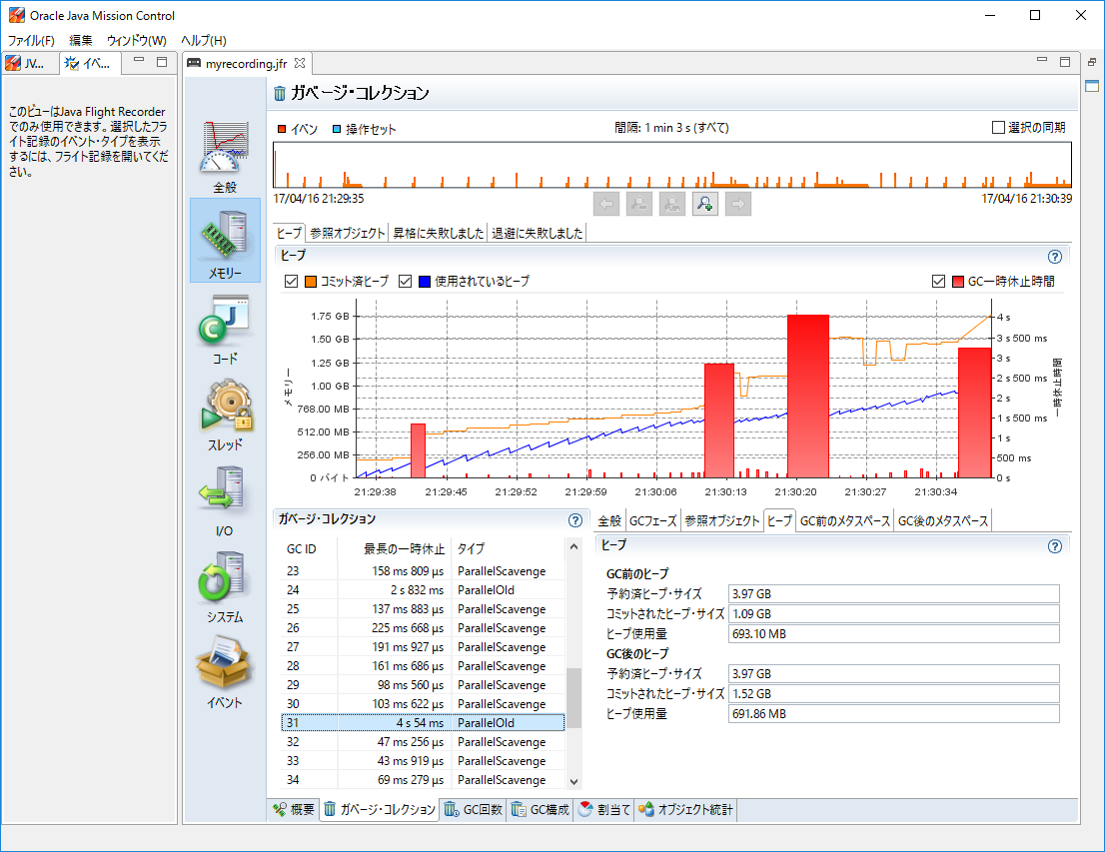

33回目のGCでは、約 1.24Mが解放
されるが、ほとんどのメモリが解放されていない

リーク・クラスの調査

 | 「オブジェクト統計」を調べます。1つの長い記録を検討し、記録を通してヒープ使用量が最も増加したクラスを調べます。
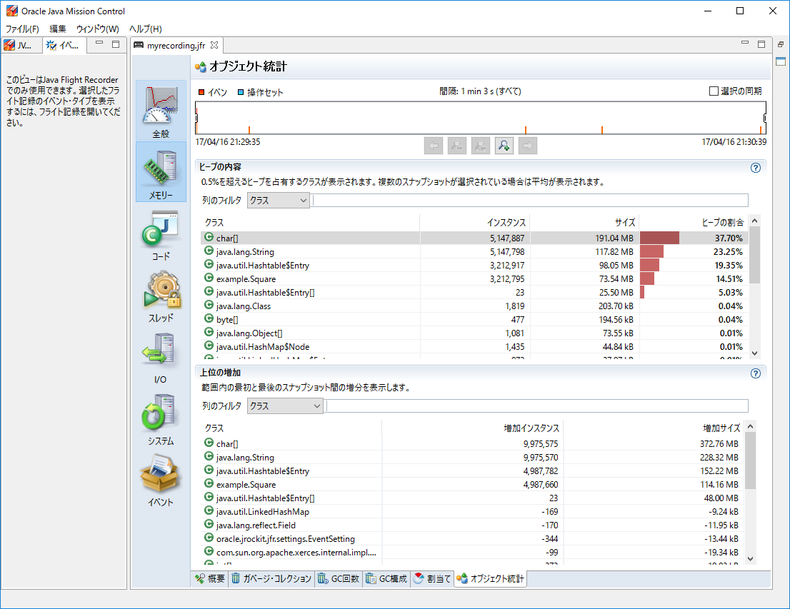

標準ライブラリの一部ではないクラスに注目。
多くの場合、多くのStringsが割り当てられているChar配列が表示される。
これらのStringsを維持しているオブジェクトに注意する。
また、オブジェクトのサイズではなく、インスタンスの数でソートする。

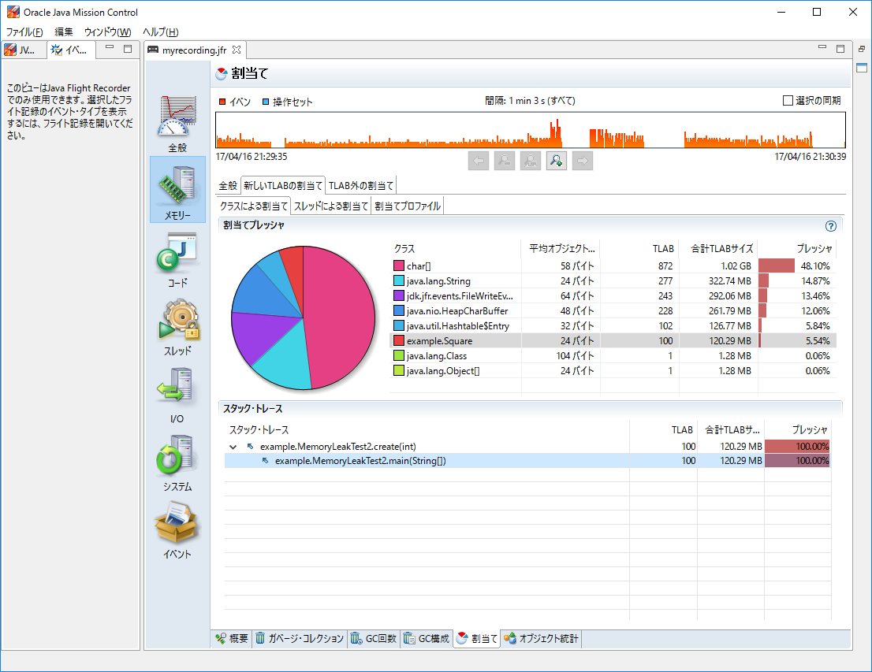
 | 特定のクラスのリークが予想される場合は、「割当て」の「新しいTLABの割当て」タブを確認する。

Squareクラスのメモリ割り当て時のスタック・トレースなどが確認できる。

 | ※TLAB・・・ (Thread Local Allocation Buffer) Java ヒープ中でのメモリ確保処理 (= Java オブジェクトの生成処理) を高速化するためのクラス

